Voorblad
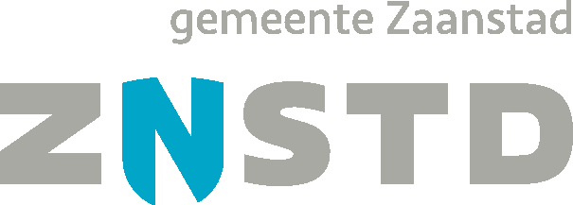

Prijsinvulformulier
Aangepast n.a.v. Nota van Inlichtingen 23 mei 2024

Gemeente Zaanstad

Europees openbare aanbesteding
Warme en koude drankenautomaten

Referentienummer:
2024-42

